Fiche évaluations
 |  |  |  |  |  |  |  | Auteur de la fiche: Cécile Pont
Objectif général: lecture |  |  |  |  |  |  |  |  |  |  |  | Diagnostic (DSM 5) : trouble des apprentissages avec déficit en lecture
Objectif spécifique: augmentation vitesse de déchiffrage |  |  |  |  |  |  |  |  |  |  |  | Age: 11 ans
Mots clés: lecture - vitesse - lecture répétée - compréhension - enfant |  |  |  |  |  |  |  |  |  |  |  | Niv scolaire/formation: /PH / CM2

 | Modalités de passation des pré- et post-tests: lecture à haute voix textes A&B (non porteurs de sens) & D (documentaire) + questions sur texte D
 | Items | Variable contrôlée 1 (cgram) | Variable contrôlée 2 (freqlemlivres) | Variable contrôlée 3 (nblettres) | Variable contrôlée 4 (nbsyllabes) | Variable contrôlée 5 (cv_cv) | Liste | Prét-test: mots correctement lus | Pré-test: tps lecture | Matériel utilisé | Fréquence du ttt | Post-test: mots correctement lus | Post-test: tps lecture |  | Plan de traitement: |  |  | Question PICO:
Mots cibles texte A travaillés en thérapie | stade | NOM | 14.8 | 5 | 1 | CCVC | A |  |  | Lecture répétée | 7 séances de thérapie avec lecture de textes (1/séance) et travail à la maison (6x par texte) |  |  |  |  |  |  | P: | Pour un enfant en 5e primaire présentant un trouble spécifique des apprentissages en lecture
 | cloche | NOM | 34.59 | 6 | 1 | CCVC | A
 | trône | NOM | 12.03 | 5 | 1 | CCVC | A |  |  |  |  |  |  |  |  |  |  | I: | une thérapie par lecture répétée à raison de 7 séances (dont 6 en téléthérapie) accompagnée de travail à domicile
 | flûte | NOM | 10.61 | 5 | 1 | CCVC | A
 | flèche | NOM | 25 | 6 | 1 | CCVC | A |  |  |  |  |  |  |  |  |  |  | C: | comparativement à l'absence de thérapie
 | plante | NOM | 35 | 6 | 1 | CCVC | A
 | tribu | NOM | 18.24 | 5 | 2 | CCV-CV | A |  |  | matériel utilisé: voir onglets suivants |  |  |  |  |  |  |  | O: | a-t-elle un effet sur la vitesse de déchiffrage et la compréhension écrite ?
 | cane | NOM | 29.46 | 4 | 1 | CVC | A
 | journée | NOM | 179.39 | 7 | 2 | CVC-CV | A
 | portail | NOM | 22.97 | 7 | 2 | CVC-CVY | A
 | quartier | NOM | 112.16 | 8 | 2 | CVC-CYV | A
 | sorcier | NOM | 14.66 | 7 | 2 | CVC-CYV | A |  |  |  |  |  |  | Littérature de référence:
 | circuit | NOM | 9.59 | 7 | 2 | CVC-CYV | A |  |  |  |  |  |  | Lee, J., & Yoon, S. Y. (2017). The effects of repeated reading on reading fluency for students with reading disabilities: A meta-analysis. Journal of Learning Disabilities, 50(2), 213-224. National Reading Panel (US), National Institute of Child Health, Human Development (US), National Reading Excellence Initiative, National Institute for Literacy (US), & United States Department of Health. (2000).
 | palmier | NOM | 14.26 | 7 | 2 | CVC-CYV | A
 | sommeil | NOM | 114.8 | 7 | 2 | CV-CVY | A
 |  |  | 43.2 | 6.1 | 1.5 |  |  | 0 |  |  |  |  | 0
Mots appariés texte B non travaillés en thérapie | crème | NOM | 24.46 | 5 | 1 | CCVC | B |  |  | Liste B non travaillée Items appariés à liste A
 | crabe | NOM | 12.36 | 5 | 1 | CCVC | B
 | globe | NOM | 11.89 | 5 | 1 | CCVC | B
 | prune | NOM | 5.68 | 5 | 1 | CCVC | B
 | crêpe | NOM | 9.05 | 5 | 1 | CCVC | B
 | grotte | NOM | 21.96 | 6 | 1 | CCVC | B |  |  |  |  |  |  | Résultats:
 | stylo | NOM | 12.77 | 5 | 2 | CCV-CV | B |  |  |  |  |  |  |  | MCLM texte A | MCLM texte B' | Tps lecture texte D | Questions texte D
 | vase | NOM | 32.97 | 4 | 1 | CVC | B |  |  |  |  |  |  | Pré-test
 | tournée | NOM | 23.85 | 7 | 2 | CVC-CV | B |  |  |  |  |  |  |  | MCLM texte A' | MCLM texte B | Tps lecture texte D' | Questions texte D'
 | corbeille | NOM | 19.12 | 9 | 2 | CVC-CVY | B |  |  |  |  |  |  | Post-test
 | question | NOM | 328.45 | 8 | 2 | CVC-CYV | B
 | gardien | NOM | 31.96 | 7 | 2 | CVC-CYV | B |  |  |  |  |  |  |  | Tps moyen lecture mots cibles texte A | Tps moyen lecture mots appariés texte B' | Tps moyen lecture mots inconsistants
 | biscuit | NOM | 11.55 | 7 | 2 | CVC-CYV | B
 | fermier | NOM | 12.36 | 7 | 2 | CVC-CYV | B |  |  |  |  |  |  | Pré-test
 | sentier | NOM | 36.62 | 7 | 2 | CV-CYV | B |  |  |  |  |  |  |  | Tps moyen lecture mots cibles texte A' | Tps moyen lecture mots appariés texte B | Tps moyen lecture mots inconsistants
 |  |  | 39.7 | 6.1 | 1.5
 |  |  |  |  |  |  |  |  |  |  |  |  |  | Post-test
 | ortho | cgram | freqlemlivres | nblettres | nbsyll |  |  | Prét-test: mots correctement lus | Pré-test: tps lecture | Matériel utilisé |  | Post-test: mots correctement lus | Post-test: tps lecture
Lecture flash mots inconsistants | clown | NOM | 9.19 | 5 | 1 |  | Liste contrôle lecture |  |  | Powerpoint avec temps de présentation de 5'' maximum par mot |  |  |  | Stats: | Mots cibles texte A | tps lecture pré-test | tps lecture post-test | Mots appariés texte B | tps lecture pré-test | tps lecture post-test | Mots inconsistants | tps lecture pré-test | tps lecture post-test
 | biceps | NOM | 3.72 | 6 | 2 |  |  |  |  |  |  |  |  |  | journée |  |  | question |  |  | tronc
 | hamster | NOM | 1.22 | 7 | 2 |  |  |  |  |  |  |  |  |  | sommeil |  |  | sentier |  |  | clown
 | cocktail | NOM | 9.59 | 8 | 2 |  |  |  |  |  |  |  |  |  | plante |  |  | crêpe |  |  | sang
 | respect | NOM | 43.85 | 7 | 2 |  |  |  |  |  |  |  |  |  | portail |  |  | globe |  |  | client
 | porc | NOM | 14.46 | 4 | 1 |  |  |  |  |  |  |  |  |  | flûte |  |  | corbeille |  |  | porc
 | franc | NOM | 82.84 | 5 | 1 |  |  |  |  |  |  |  |  |  | palmier |  |  | tournée |  |  | respect
 | sang | NOM | 207.3 | 4 | 1 |  |  |  |  |  |  |  |  |  | trône |  |  | prune |  |  | short
 | estomac | NOM | 30.95 | 7 | 3 |  |  |  |  |  |  |  |  |  | cane |  |  | fermier |  |  | franc
 | client | NOM | 81.55 | 6 | 2 |  |  |  |  |  |  |  |  |  | tribu |  |  | vase |  |  | cactus
 | cactus | NOM | 2.3 | 6 | 2 |  |  |  |  |  |  |  |  |  | stade |  |  | stylo |  |  | estomac
 | tronc | NOM | 36.62 | 5 | 1 |  |  |  |  |  |  |  |  |  | cloche |  |  | gardien |  |  | cocktail
 | short | NOM | 8.24 | 5 | 1 |  |  |  |  |  |  |  |  |  | flèche |  |  | grotte |  |  | hamster
 | sprint | NOM | 2.23 | 6 | 1 |  |  |  |  |  |  |  |  |  | quartier |  |  | crabe |  |  | sprint
 | suspense | NOM | 1.76 | 8 | 2 |  |  |  |  |  |  |  |  |  | sorcier |  |  | crème |  |  | suspense
 |  |  | 37.62 | 6.00 | 1.64 |  |  |  |  |  |  |  |  |  | circuit |  |  | biscuit |  |  | biceps
 |  |  |  |  |  |  |  |  |  |  |  |  |  |  | tests Wilcoxon: |  | p<0.05 |  |  | p<0.05 |  |  | non-significatif
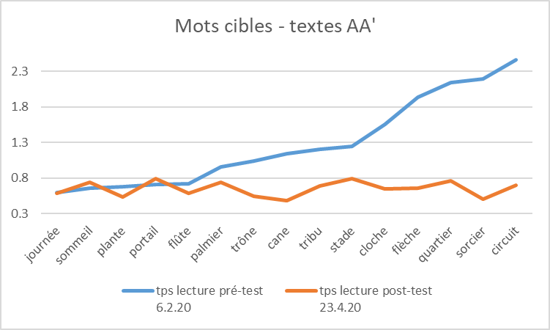
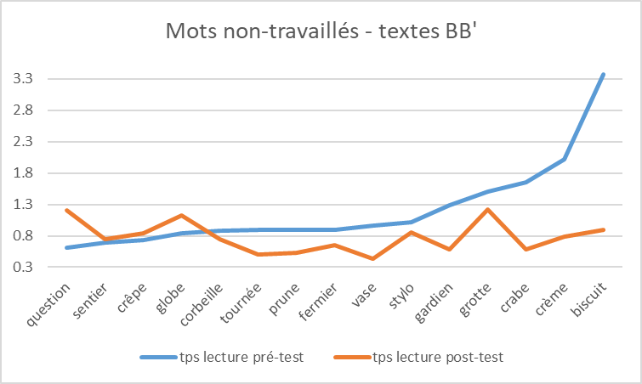
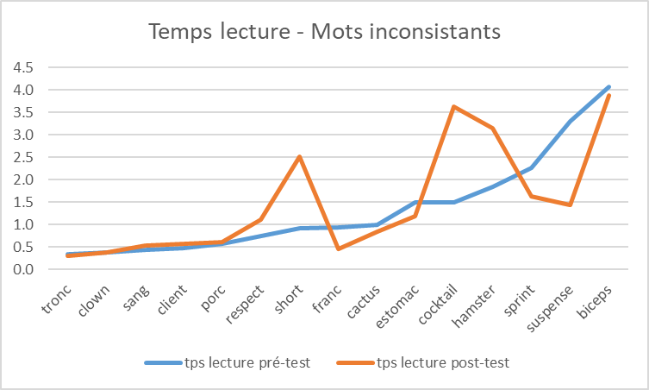
Questions textes DD' | N° question | Questions | Réponses attendues | Points accordés |  |  |  | Pré-test réponses Q. texte D |  |  |  | Post-test réponses Q. texte D'
 | 1 | Age | calcul à faire | 1 |  |  | Liste contrôle compréhension écrite
 | 2 | Lieu habitation | Manacor | 1
 | 3 | Métier | joueur de tennis/tennisman | 1
 | 4 | Sport été | escalade | 1
 | 5 | caractère 1 | sociable | 1
 | 5 | caractère 2 | studieux | 1
 | 5 | caractère 3 | courageux | 1
 | 5 | caractère 4 | sportif | 1
 | 6 | Sports pratiqués 1 | tennis | 1
 | 6 | Sports pratiqués 2 | basket | 1
 | 6 | Sports pratiqués 3 | football | 1
 | 6 | Sports pratiqués 4 | course à pied | 1
 | 6 | Sports pratiqués 5 | natation | 1 |  |  |  |  |  |  |  |  |  | Adaptations nécessaires / remarques:
 | 7 | Plat préféré | poisson | 1 |  |  |  |  |  |  |  |  |  | Amélioration 1) de la vitesse du déchiffrage pour les mots travaillés avec une généralisation pour d'autres textes et 2) de la compréhension écrite.Comme attendu, pas d'effet de cette thérapie sur la lecture de mots inconsistants. Adaptation nécessaire: pour évaluer plus finement la compréhension écrite, il serait nécessaire d'avoir des versions parallèles de différents textes.
 | 8 | Poids | 85 kg | 1
 | 9 | Activités de l'enfant 1 | 1ère activité propre à l'enfant citée | 1
 | 9 | Activités de l'enfant 2 | 2e activité propre à l'enfant citée | 1

